关系图
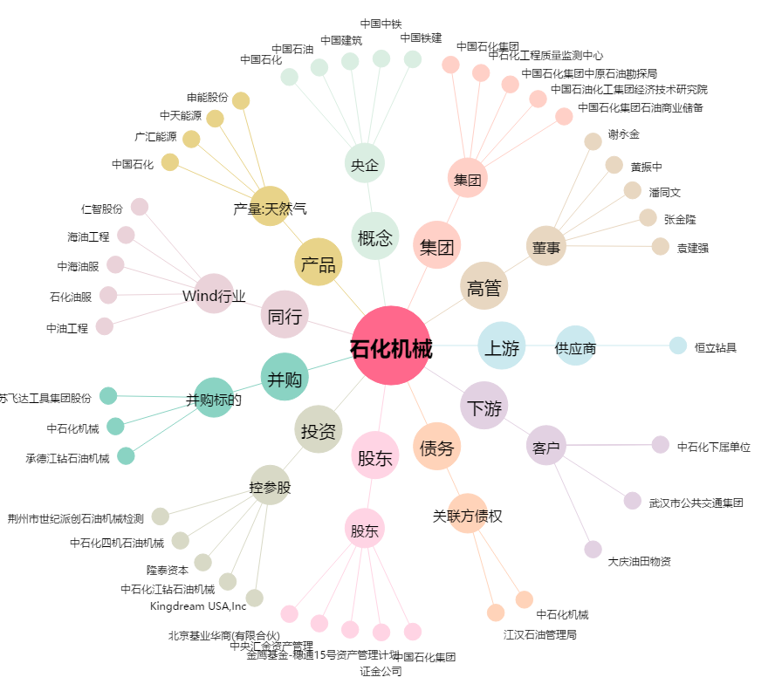
石化机械[000852.SZ] - 关系概览图

